Накладная-№3
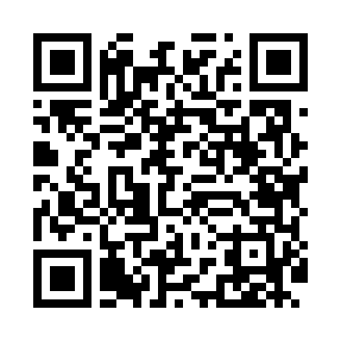
Номер товарно-транспортной накладной: |  |  | Торговый представитель: Amriyev Muhammad
Поставщик: Toshkent falcon fly 2 |  |  | Телефон торгового представителя: +998972880505
Дата отгрузки: 07.11.2025 |  |  | Контрагент: """" Klient
Дата консигнации: |  |  | Адрес:
Доставщик: |  |  | Телефон:
Телефон доставщика:
Время заказа: 07.11.2025 14:58:43
№ | Штрих-код | Название товаров (работ,услуг) | Количество | Количество в кейсе | Цена | Сумма
 |  |  | 31 |  |  | 175.4
1 | 6987163543015 | Кастрюля металлическая из коррозионностойкой стали 15L (2,5 mm) 30CM XP-30-1 | 2 | 2 шт. | 9 | 18
2 | 6987163543022 | Кастрюля металлическая из коррозионностойкой стали 20L (2,5 mm) 35CM XP-30-2 | 2 | 2 шт. | 12 | 24
3 | 6987163543039 | Кастрюля металлическая из коррозионностойкой стали 30L (2,5 mm) 40CM XP-30-3 | 2 | 2 шт. | 15.20 | 30.40
4 | 6920240023833 | Коврики напольные для ванной комнаты 50*80CM XP-23-83 | 10 | 10 шт. | 1.20 | 12
5 | 6920240023895 | Коврики напольные для ванной комнаты 60*90CM XP-23-89 | 5 | 5 шт. | 5.20 | 26
6 | 6920240023284 | Коврики напольные для ванной комнаты 80*120CM В большой каропке 30 шт XP-23-28 | 5 | 5 шт. | 9.20 | 46
7 | 6920240023277 | Коврики напольные для ванной комнаты 50*80CM XP-23-27 | 5 | 5 шт. | 3.80 | 19
Итого: 175.4$|->UZS: 2,192,500.00

